Cuadro 2
Área sembrada en arroz mecanizado zona arrocera Llanos

Cuadro 2. Área sembrada (hectáreas) en arroz mecanizado Zona arrocera Llanos Serie histórica primer semestre 2013 - 2026
Índice
Área sembrada en arroz mecanizado según municipio. Serie histórica
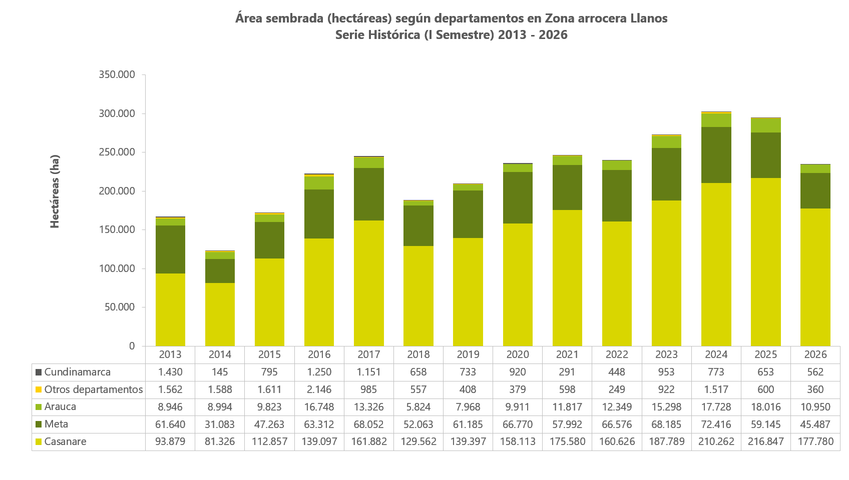
 |  | Área sembrada (hectáreas)
Departamento | Municipio | 2013 | 2014 | 2015 | 2016 | 2017 | 2018 | 2019 | 2020 | 2021 | 2022 | 2023 | 2024 | 2025 | 2026
TOTAL GENERAL ZONA LLANOS |  | 167,457 | 123,135 | 172,348 | 222,552 | 245,396 | 188,663 | 209,690 | 236,092 | 246,277 | 240,248 | 273,002 | 302,695 | 295,260 | 235,140
Cundinamarca | Paratebueno | 1,430 | 145 | 795 | 1,250 | 1,151 | 658 | 733 | 920 | 291 | 448 | 953 | 773 | 653 | 562
Meta | Total Meta | 61,640 | 31,083 | 47,263 | 63,312 | 68,052 | 52,063 | 61,185 | 66,770 | 57,992 | 66,576 | 68,185 | 72,416 | 59,145 | 45,487
 | Villavicencio | 10,171 | 1,374 | 5,582 | 7,137 | 7,713 | 6,650 | 8,976 | 9,671 | 7,002 | 9,062 | 9,547 | 11,087 | 9,895 | 8,773
 | Acacías | 620 | - | 398 | 294 | 660 | 514 | 452 | 384 | 678 | 456 | 482 | 829 | 738 | 321
 | Cabuyaro1 | 7,572 | 3,090 | 4,078 | 6,937 | - | 5,251 | 7,288 | 7,824 | 6,510 | 7,150 | 7,378 | 7,729 | 6,900 | 4,901
 | Castilla La Nueva | 2,749 | 291 | 1,951 | 2,087 | 1,432 | 704 | 1,232 | 1,222 | 584 | 734 | 1,101 | 1,384 | 1,074 | 802
 | Cumaral | 2,575 | 897 | 1,971 | 2,859 | 3,841 | 3,324 | 3,793 | 3,244 | 3,479 | 3,319 | 4,034 | 4,334 | 2,095 | 1,503
 | El Castillo2 | 426 | 364 | 438 | 719 | 594 | 471 | - | 363 | 385 | 210 | 505 | 469 | 748 | 374
 | Fuente de Oro | 8,534 | 8,073 | 8,689 | 9,735 | 10,654 | 9,348 | 10,316 | 11,042 | 11,414 | 12,609 | 12,024 | 12,440 | 11,291 | 7,097
 | Granada | 2,383 | 2,044 | 3,153 | 3,101 | 3,525 | 2,909 | 3,253 | 4,210 | 3,898 | 4,249 | 3,596 | 3,825 | 2,752 | 2,536
 | Lejanías | - | - | 142 | - | 119 | 104 | 259 | 229 | 214 | 46 | 56 | 144 | 141 | 157
 | Puerto Concordia3 | 225 | 888 | 741 | - | 580 | 396 | 676 | 588 | 823 | 632 | 850 | 810 | 582 | 416
 | Puerto Gaitán | - | - | - | 8,499 | 10,482 | 7,547 | 7,254 | 8,758 | 3,912 | 6,122 | 4,366 | 4,904 | 4,746 | 6,181
 | Puerto López | 14,742 | 5,654 | 10,386 | 12,773 | 11,841 | 6,948 | 8,583 | 11,051 | 8,504 | 9,108 | 11,785 | 11,934 | 10,082 | 7,185
 | Puerto Lleras | 800 | 996 | 1,071 | 1,247 | 1,948 | 2,162 | 1,890 | 1,780 | 1,999 | 2,858 | 2,044 | 2,151 | 1,583 | 934
 | Puerto Rico | 0 | 232 | 251 | 498 | 442 | 759 | 1,118 | 853 | 1,169 | 1,051 | 1,729 | 1,381 | 586 | -
 | Restrepo | 1,580 | 1,011 | 687 | 1,438 | 1,229 | 1,267 | 1,583 | 1,643 | 918 | 1,299 | 1,309 | 1,605 | 678 | 1,287
 | San Carlos de Guaroa | 1,667 | 521 | 353 | 1,013 | 2,080 | 1,489 | 1,568 | 1,993 | 2,938 | 4,077 | 3,809 | 3,412 | 3,444 | 1,891
 | San Juan de Arama | 244 | 156 | 339 | 239 | 194 | 337 | 243 | 471 | 1,153 | 862 | 553 | 844 | 265 | 187
 | San Martín | 826 | 436 | 583 | 631 | 2,065 | 368 | 391 | 358 | 644 | 429 | 910 | 927 | 849 | 395
 | Vistahermosa | 2,396 | 2,023 | 1,822 | 3,112 | 1,525 | 1,517 | 1,774 | 1,086 | 1,769 | 2,301 | 2,110 | 2,208 | 699 | 547
 | Otros municipios4 | 4,131 | 3,035 | 4,628 | 995 | 7,131 | 0 | 540 | 0 | 0 | 0 | 0 | 0 | 0 | 0
Arauca | Total Arauca | 8,946 | 8,994 | 9,823 | 16,748 | 13,326 | 5,824 | 7,968 | 9,911 | 11,817 | 12,349 | 15,154 | 17,728 | 18,016 | 10,950
 | Arauca | 5,250 | 6,377 | 6,789 | 10,777 | 9,537 | 3,599 | 4,705 | 7,351 | 8,265 | 9,231 | 12,522 | 14,159 | 15,171 | 10,017
 | Arauquita5 | 1,790 | 1,504 | 1,065 | 3,085 | 2,045 | 1,152 | 2,422 | 1,296 | 1,778 | 1,469 | 897 | 1,554 | 2,136 | 933
 | Puerto Rondón | 357 | 0 | - | 875 | 260 | - | 308 | 208 | 95 | 111 | 355 | 383 | 86 | 0
 | Tame | 1,549 | 1,113 | - | 2,011 | 1,484 | - | 533 | 1,056 | 1,679 | 1,538 | 1,380 | 1,632 | 623 | -
 | Otros municipios6 | 0 | 0 | 1,969 | 0 | 0 | 1,073 | 0 | 0 | 0 | 0 | 0 | 0 | 0 | 0
Casanare | Total Casanare | 93,879 | 81,326 | 112,857 | 139,097 | 161,882 | 129,562 | 139,397 | 158,113 | 175,580 | 160,626 | 187,789 | 210,262 | 216,847 | 177,780
 | Yopal | 12,490 | 6,672 | 6,073 | 9,114 | 12,869 | 10,682 | 10,361 | 12,257 | 10,679 | 13,667 | 15,357 | 15,764 | 16,546 | 15,756
 | Aguazul | 6,359 | 3,297 | 3,566 | 6,069 | 7,291 | 3,883 | 5,618 | 3,485 | 4,181 | 3,664 | 4,157 | 4,531 | 4,889 | 3,350
 | Hato Corozal | - | - | 1,366 | 1,422 | 3,279 | 1,253 | 1,420 | 2,892 | 3,700 | 3,138 | 6,088 | 7,481 | 9,391 | 8,304
 | Maní | 8,855 | 7,339 | 12,313 | 17,609 | 26,842 | 19,896 | 22,707 | 24,245 | 30,199 | 23,865 | 25,404 | 25,140 | 28,010 | 24,542
 | Nunchía | 18,515 | 12,524 | 11,044 | 7,940 | 8,234 | 9,742 | 11,171 | 14,057 | 15,675 | 16,876 | 16,234 | 18,070 | 14,373 | 13,571
 | Orocue | - | 1,645 | 4,380 | 3,616 | 4,104 | 5,344 | 7,029 | 6,434 | 8,118 | 8,161 | 13,749 | 15,631 | 20,213 | 14,234
 | Paz de Ariporo | 5,467 | 10,530 | 18,061 | 26,868 | 27,777 | 22,861 | 29,523 | 35,984 | 37,418 | 30,920 | 35,960 | 40,357 | 38,070 | 29,805
 | Pore | 3,919 | 699 | 3,645 | 4,214 | 6,821 | 5,694 | 6,381 | 8,746 | 10,501 | 8,215 | 8,858 | 9,674 | 9,866 | 8,420
 | San Luis de palenque | 10,502 | 15,669 | 20,428 | 25,146 | 25,178 | 21,021 | 16,492 | 21,160 | 23,996 | 24,402 | 27,424 | 32,829 | 34,018 | 27,353
 | Tauramena7 | 10,684 | 6,539 | 8,258 | 9,568 | 9,656 | 8,387 | 11,090 | 10,785 | 10,284 | 9,248 | 12,948 | 15,109 | 15,545 | 13,180
 | Trinidad | 9,751 | 12,775 | 20,166 | 23,300 | 26,007 | 17,471 | 13,606 | 13,225 | 16,323 | 13,962 | 14,888 | 17,975 | 19,880 | 15,515
 | Villanueva | 5,915 | 2,941 | 3,557 | 4,233 | 3,826 | 3,330 | 4,001 | 4,842 | 4,507 | 4,508 | 6,723 | 7,704 | 6,045 | 3,751
 | Otros municipios8 | 1,423 | 698 | 0 | 0 | 0 | 0 | 0 | 0 | 0 | 0 | 0 | 0 | 0 | 0
Otros departamentos9 | Total Otros departamentos | 1,562 | 1,588 | 1,611 | 2,146 | 985 | 557 | 408 | 379 | 598 | 249 | 922 | 1,517 | 600 | 360
 | Otros municipios10 | 1,562 | 1,588 | 1,611 | 2,146 | 985 | 557 | 408 | 379 | 598 | 249 | 922 | 1,517 | 600 | 360

Fuente: DANE.
Notas:
(1) Para 2021, 2022, 2023, 2024 y 2025, el total de área sembrada del municipio de Cabuyaro se suma con el área sembrada del municipio de Barranca de Upía.
(2) Para 2025 y 2026, el total de área sembrada del municipio de El Castillo se suma con el área del municipio de El Dorado.
(3) Para 2021, 2022, 2023, 2024 y 2025, el total de área sembrada del municipio de Puerto Concordia se suma con el área del municipio de Mapiripán. Para 2026, el área sembrada de Puerto Concordia se suma con el área de los municipios de Mapiripan y Puerto Rico.
(4) Otros municipios en el departamento de Meta: para 2013-Barranca de Upía, Lejanías y Puerto Gaitán; 2014-Acacías, Lejanías y Puerto Gaitán; 2015-Barranca de Upía, Puerto Gaitán; 2016-Barranca de Upía, Lejanías, Puerto Concordia; 2017-Barranca de Upía y Cabuyaro; 2019-El Castillo y El Dorado.
(5) Para 2026, el total de área sembrada de municipio de Arauquita se suma con el área sembrada del municipio de Tame.
(6) Otros municipios en el departamento de Arauca: Para 2015 y 2018-Puerto Rondón y Tame.
(7) Para 2023 y 2024, el total de área sembrada del municipio de Tauramena se suma con el área del municipio de Monterrey.
(8) Otros municipios en el departamento de Casanare: en 2013-Monterrey, Hato Corozal y Orocue; 2014-Sabanalarga y Hato corozal.
(9) Otros departamentos: de 2013 a 2016, 2023 y 2024 - Guaviare y Vichada; de 2017 a 2022, en 2025 y 2026 - Guaviare.
(10) El grupo Otros departamentos agrupa los siguientes como Otros municipios: de 2013 a 2015, en 2023 y 2024 - San José del Guaviare y Cumaribo; en 2016 - San José del Guaviare, El Retorno y Cumaribo; de 2017 a 2022, 2025 y 2026 - San José del Guaviare.
(-) Valor nulo
Actualizado el 11 de agosto de 2026

